Sheet1
序号 | 项目名称 | 项目介绍 | 项目时间
1 | 带超声波加湿功能的变频空调电路板 | 产品应用在物流冷链运输行业，产品主要功能是空气加湿和制冷制热控制
2 | 无线地磁车检器 | 所需无线地磁车检器主要用于交通车流量的动态检测，通过地磁传感器感应其一定范围内磁场的变化来判断是否有车通过，当感应到有车通过时，采用无线方式传输数据给地磁接收机； 供电 ：采用电池供电, 3.6VDC, 38AH 无线传输方式：采用Lora TM扩频调制技术，终端射频芯片基于SX1278,终端MCU基于STM8L151G6，以下将其组合称为Lora无线模块；MCU需 引出SWIM或其他烧录接口，预留现有Lora模块接入接口 通信频段：433MHZ, 地磁检测：采用三轴磁阻传感器RM3100 ，能够对其进行上电和发送命令校准 检测半径：0-2m 系统处理器：采用EMF32LG280F256G,用于对采集的地磁数据运算处理并通过Lora无线模块发送给地磁接收机， 电量检测：能够采集电池电量并通过心跳发送给地磁接收机 检测准确率：大于等于99.9% 无线升级：能够通过地磁接收机对地磁进行无线升级 无线部署：能够通过地磁接收机对地磁的工作频点，空中速率等参数进行设置 状态指示灯：包含一路led指示灯，用于指示地磁上电校准、有车、无车等状态 数据包发送延时：40ms内 通信抗干扰：地磁检测器遇到干扰时在200ms内自动跳频通信 功耗：整个系统需要在最低功耗下工作，以保证设备的长时间运行（工作年限5年），数据采集的及时和可靠；参考值：（待机电流小于等于200UA,待机功耗小于1MW） 通信距离：实际应用场合中至少300-500米以上，重点考虑LORA模块的LAYOUT,
3 | 即热式热水器控制系统 | 水温控制系统，产品应用在冷链运输中
4 | ov2640 camera模组设计 | 视频采集系统，主要是做图像采集模组和驱动调试，产品应用在智慧停车中
5 | 基于GSM的石油智能控制采集系统 | 产品在石油管道检测控制中，基于2G网络实现管道状态的监测以及管道的开关控制
6 | 智能快递柜方案 | 类似目前的蜂巢系统，为邮政物流定制开发，基于4G LTE
7 | 土壤水分温度变送器 | 土壤水分温度传感器适用于土壤温度以及水分的测量，经土壤实际烘干称重法测试，精度高，响应快，输出稳定。受土壤含盐量影响较小，适用于各种土质。可长期埋入土壤中，耐长期电解，耐腐蚀，抽真空灌封，完全防水
8 | 农业采集控制LORA网关 | 农业采集控制网关适用于农业传感器如土壤墒情、温度、光照等参数的采集，通过LORA无线模块与农业采集控制终端通信，并将无线接收到的数据帧通过485或NB-IOT实时传输给服务器或推肥系统（可设置）。当以上设置的链路断开时将上报的数据本地存储，当收到PC控制器的485读取信号时将存储在本地的所有数据帧加上时间编码传送给控制电脑。农业采集控制网关可与农业采集控制终端搭配使用。农业采集控制网关以下简称网关。网关可选板载NB-IOT无线收发模组，当接收到终端上报的数据后实时传输给云服务器。同时云服务器也可对网关和终端进行配置查询等命令。所有与该网关相连的设备（农业采集控制终端）均应遵守该控制采集终端的通信规约，否则无法正常通信。
9 | USB-SATA转接板 | 用于智能机顶盒外置存储（3.5英寸HDD），同时利用12V-5V的降压电路，给机顶盒供电。
10 | 新风控制系统 | 智能家居领域，用于室内新风的控制，实现空气净化，空气循环等功能
11 | 车载GPS定位板开发方案 | GPS定位、LBS定位；4G传输， 频段要求 1700/2100、1900、850 MHz ；内置电池 ； 2路温度监测(232) ；可以接一路门磁开关和一路油路传感器（232）； 4G和GPS等主要芯片要国际大厂品牌
12 | 塔机吊钩供电系统自动节电模块 | 1. 吊钩主要的运动方向为垂直上下运行。由操作人员操作手柄进行运动功能实现2. 由于风的作用，左右前后晃动，但是仅仅是晃动，吊钩不会自动作垂直方向的运动3. 人为的搬动吊钩
13 | 多锁集中控制系统 | 一、 主机供电： 接入220V电源，可以安装蓄电池，供电给各个锁体，一台主机可以带多个锁体。
14
15 |  | 三、 上锁：单片机供电到锁端，通电状态下，单片机控制上锁，开锁后，一分钟不重新锁上，遥控发出警报，断电状态下仍然上锁。
16 |  | 四、 报警：
17 |  | 1、 当发生如下情况时报警：
18 |  | （1） 当主机与锁相连的线路异常的时候报警。
19 |  | （2） 当主机被非法拆开或报警喇叭的线路遭破坏时报警。
20 |  | （3） 当供电不足时报警。
21 | CS5484电参数测量板
22 | 模拟IQ解调 | 基于fpga的模拟量采集解算系统
23 | PCI总线 | 基于fpga的pci总线系统
24 | 基于RK3399的魔镜系统开发 | 基于rockchips rk3399开发的智能魔镜系统
25 | 基于rk3288的工控板设计
26 | 基于A64的智能门禁设计
27 | 基于esp32的智能摄像头设计
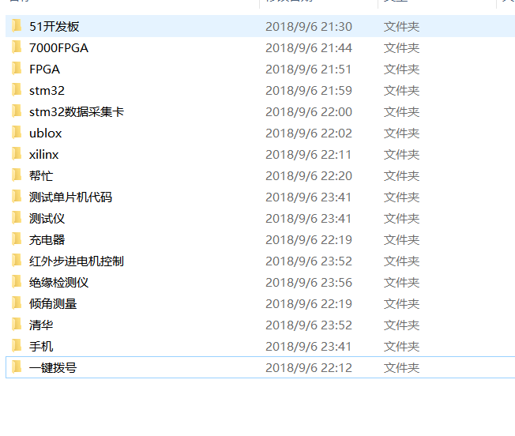
33
34
35
36
37
38
39
40
41
42
43
44
45
46
47
48
49
50
51
52
53
54
55
56
57
58
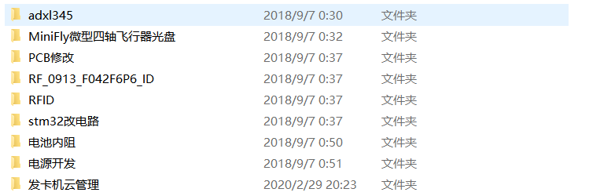
59
60
61
62
63
64
65
66
67
68
69

